Planilha1
Evento IRRF 40E
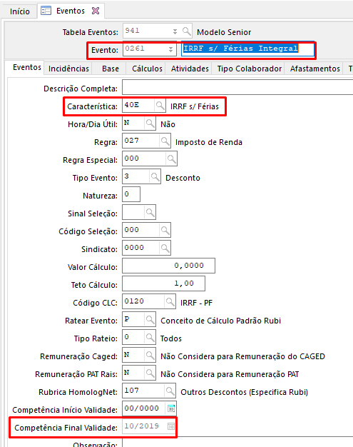

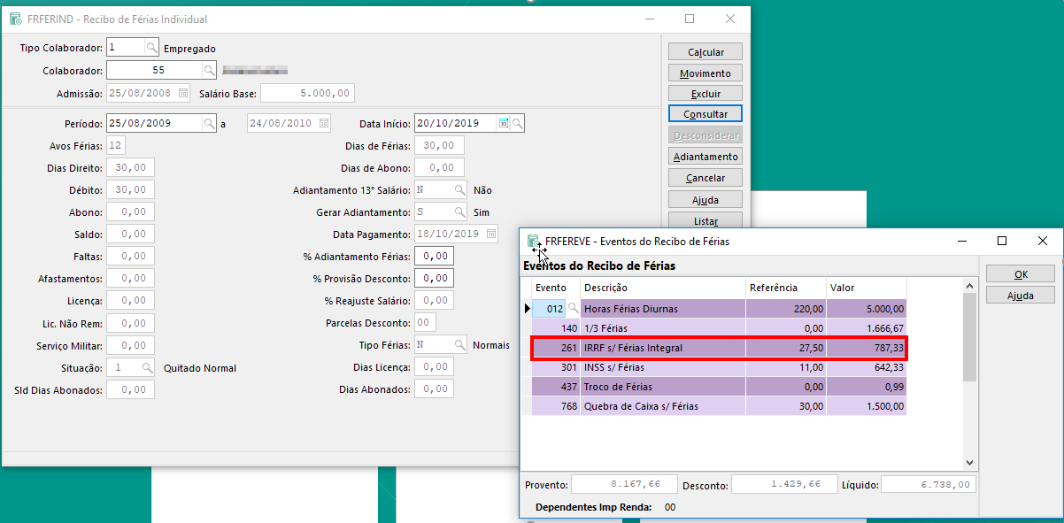

 |  |  | Exemplo da documentação:

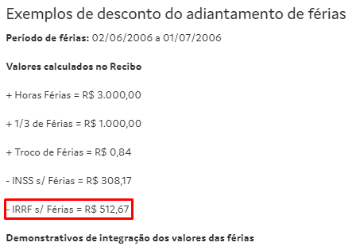

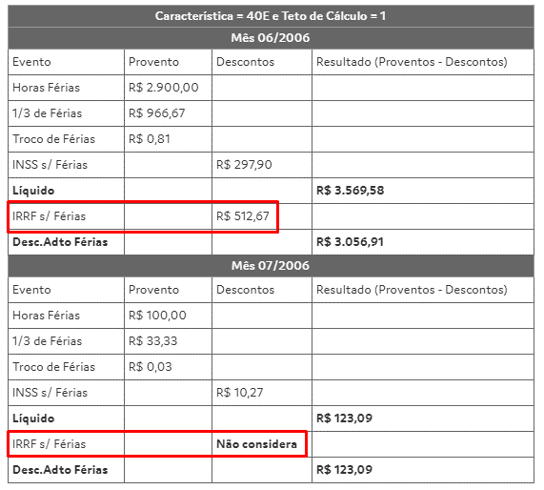

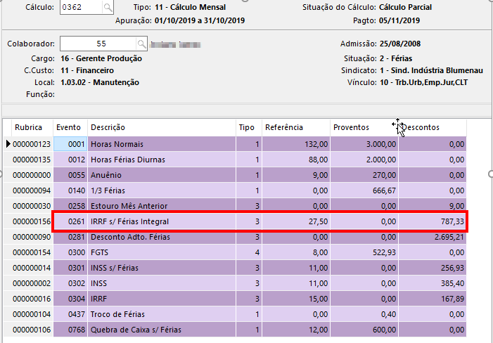
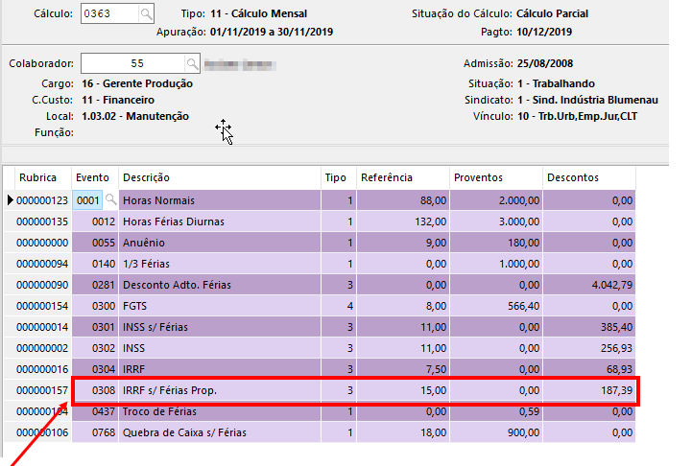

 |  |  | Fonte: https://documentacao.senior.com.br/gestao-de-pessoas-hcm/6.2.33/index.htm#vetorh/desconto_adto_ferias.htm

 |  | Deverá tomar cuidado no mês da alteração/transição, pois poderá trazer o evento de IRRF Proporcional indevidamente. E caso traga, deverá remover ele manualmente da folha.

Evento IRRF 40Q

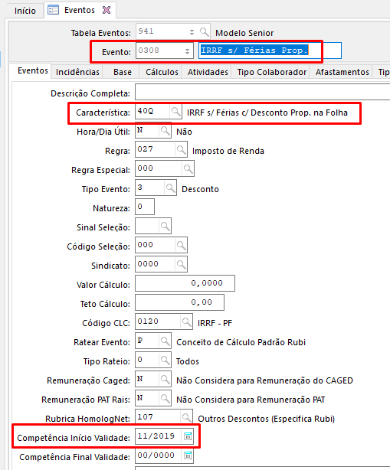

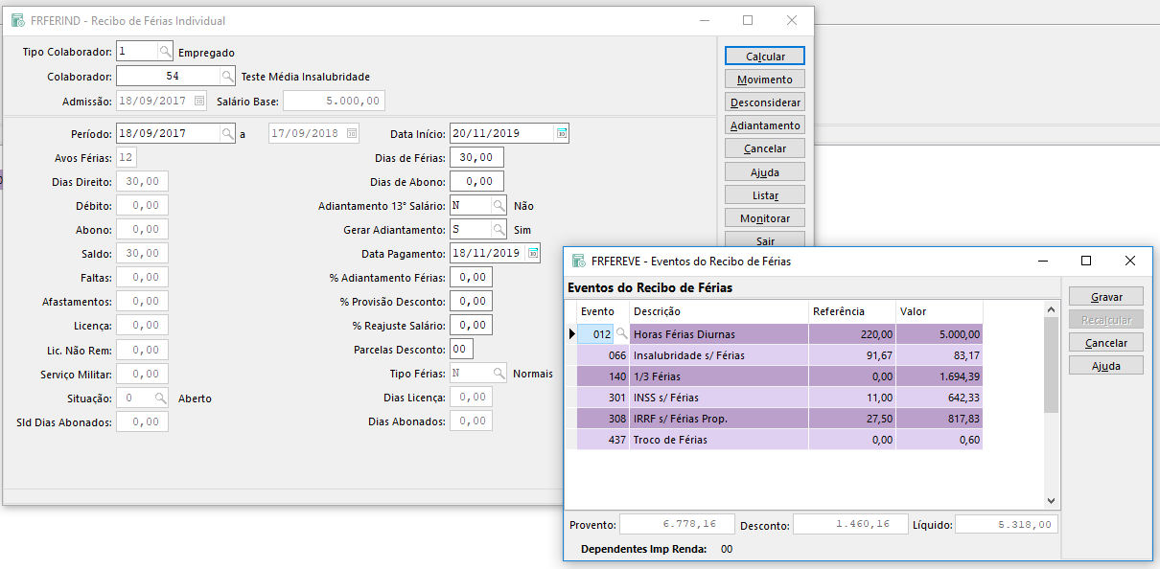
 |  |  | Exemplo da documentação:

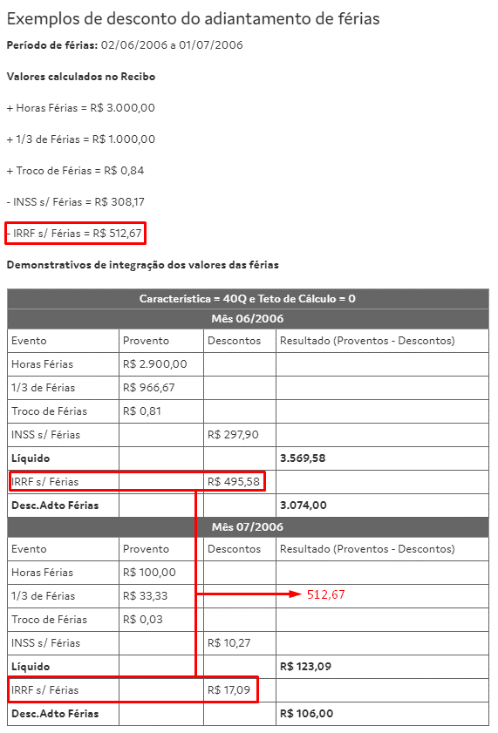

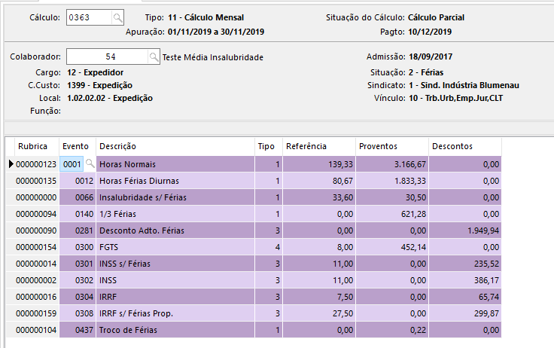
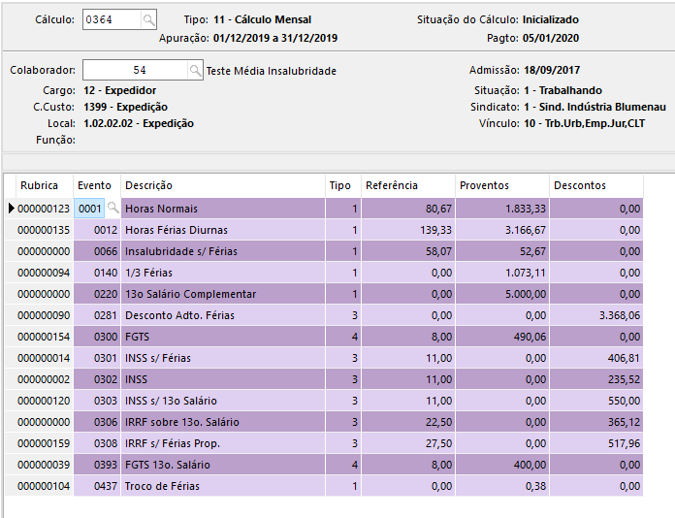

 |  |  | Fonte: https://documentacao.senior.com.br/gestao-de-pessoas-hcm/6.2.33/index.htm#vetorh/desconto_adto_ferias.htm

 | 299.87
 | 517.96

 | 817.83

